Sheet2
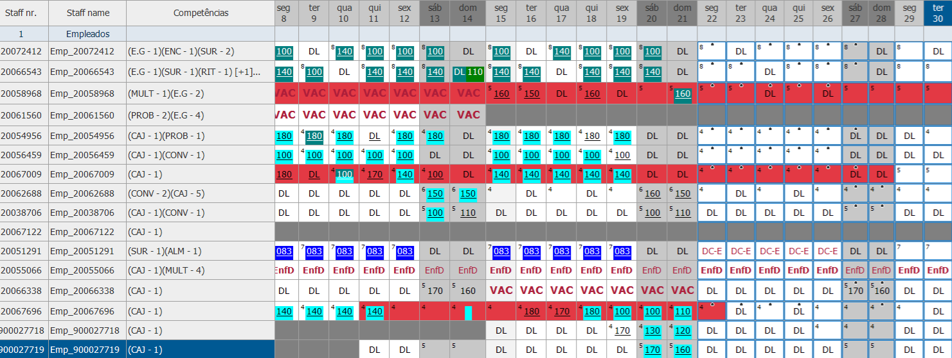
Regras |  |  | Legislação

 | 1 | RESP ALMACEN N>=1 MaxAlarm | Maximo 5 dias consecutivos | 1 | RESP ALMACEN N>=1 MaxAlarm
Ignorar | 2 | RESP HOSS N>=1 | 11h descanso entre turno s | 2 | RESP HOSS N>=1 | resp ALM
 | 3 | RESP - EQUIPO GESTION N=1 | Granuralidade dos Horários 30 minutos | 3 | RESP - EQUIPO GESTION N=1 | resp E.G
 | 4 | RESP - EQUIPO GESTION N=2 | Troca de Folgas sempre dentro da semana | 7 | CAJA N=1 | resp CAJ
 | 5 | RESP - EQUIPO GESTION N=3 | Manter 1 Domingo por mes em Folga | 4 | RESP - EQUIPO GESTION N=2
 | 6 | RESP - EQUIPO GESTION <=4 | PartTime 2 ou 3 dias de trabalho por semana não pode mudar folgas | 8 | CAJA N=2
 | 7 | CAJA N=1 |  | 7 | RESP - EQUIPO GESTION N=3
 | 8 | CAJA N=2 |  | 8 | RESP - EQUIPO GESTION <=4
 | 9 | CAJA N>=3 |  | 9 | CAJA N>=3
 | 10 | EQUIPA Empleados N>=1 |  | 10 | EQUIPA Empleados N>=1
 |  |  |  |  | Onde entram os DL aqui?

